关系图
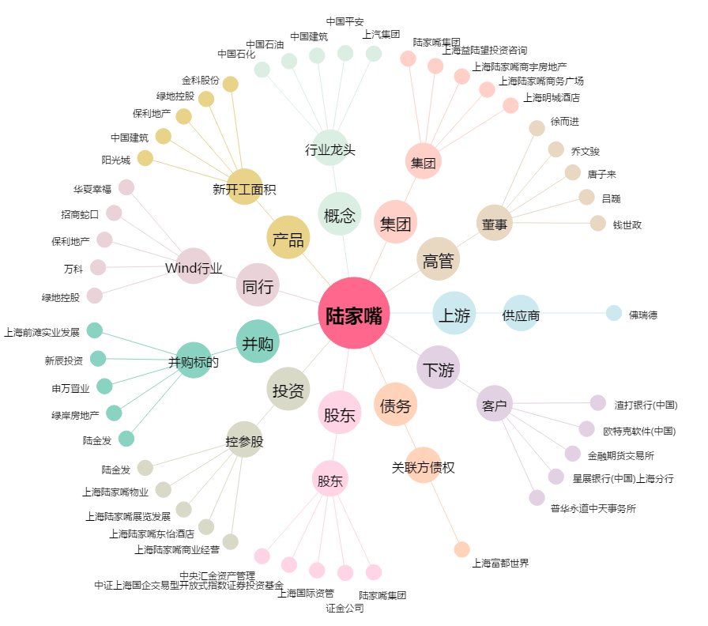
陆家嘴[600663.SH] - 关系概览图

